Пример 3
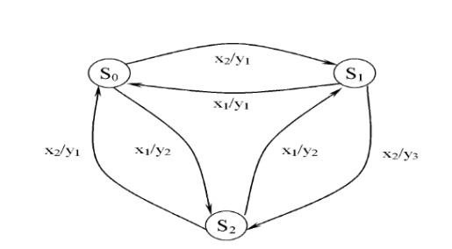
 | S0 | S1 | S2 |  | y1 | y1 | y2 | y2 | y3
x1 | S2/y2 | S0/y1 | S1/y2 |  | S0 | S1 | S1 | S2 | S2
x2 | S1/y1 | S2/y3 | S0/y1 |  | q0 | q1 | q2 | q3 | q4
 |  |  |  | x1 | q3 | q0 | q0 | q2 | q2
 |  |  |  | x2 | q1 | q4 | q4 | q0 | q0

Пример 4
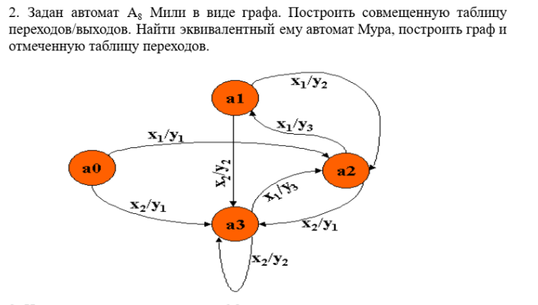
 | a0 | a1 | a2 | a3 |  |  | y3 | y1 | y2 | y3 | y1 | y2
x1 | a2/y1 | a2/y2 | a1/y3 | a2/y3 |  | a0 | a1 | a2 |  |  | a3
x2 | a3/y1 | a3/y2 | a3/y1 | a3/y2 |  | q-1 | q2 | q0 | q1 | q3 | q4 | q5
 |  |  |  |  | x1 | q0 | q1 | q2 | q2 | q2 | q3 | q3
 |  |  |  |  | x2 | q4 | q5 | q4 | q4 | q4 | q5 | q5

